Sheet1
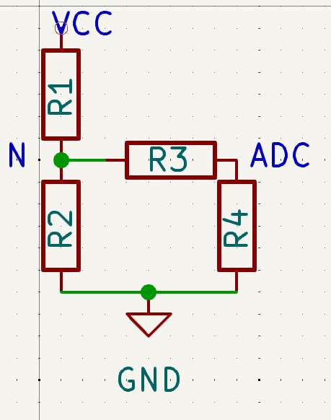

ADC | 338
Vadc | 1.6520039101
Scaling | 4.85
 | 8.0122189638

VCC | 20
R1 | 3000
R2 | 1000
R3 | 500
R4 | 100000

serie R2 + R4 | 100500
Parallelo R2 // (r3+R4) | 990.14778325

Partitore per nodo N | 0.24814814815
Tensione nodo N | 4.962962963

Partitore nodo ADC | 0.99502487562
Tensione ADC | 4.9382716049

Rapporto tra VCC e ADC | 4.05

